医療費控除の明細書
令和 |  |  |  |  |  |  | 年度 医療費控除の明細書

この控除を受ける方は、セルフメディケーション税制(医療費控除の特例)は受けられません。

住 所 |  |  |  |  |  |  |  |  |  |  |  |  | 氏 名

１ 医療費通知に関する事項

 | 医療費通知(注)を添付する場合、右記の(1)～(3)を記入 |  |  |  |  |  |  |  |  | (1) 医療費通知に記載 された医療費の額 |  |  |  |  |  | (2)(1)のうちその年中 に実際に支払った 医療費の額 |  |  |  |  | (3)(2)のうち生命保険 や社会保険などで 補塡される金額 |  | 裏面の「記載のしかた」をご覧いただき、必要事項を記載のうえ、市民税・県民税申告書と一緒に提出してください。 | ※印の欄は記載しないでください。
 | してください｡
 | (注)医療保険者等が発行する医療費の額等を通知する書類
 | で、所定の事項が記載されたものをいいます。 |  |  |  |  |  |  |  |  |  |  |  |  |  | 円 | ㋐ |  |  |  | 円 | ㋑ | 円
 | (例：健康保険組合等が発行する｢医療費のお知らせ｣)

２ 医療費(上記１以外)の明細 |  |  |  | 「領収書１枚」ごとではなく、 「医療を受けた方」・「病院等」ごとにまとめて記入できます。

(1)医療を受けた方の 氏名 |  | (2)病院・薬局などの 支払先の名称 |  |  |  | (3)医療費の区分 |  |  |  |  |  |  |  |  |  | (4)支払った医療費 の額 |  |  |  |  | (5)(4)のうち生命保険 や社会保険などで 補塡される金額

 |  |  |  |  |  | □ |  | 診察・治療 |  |  | □ | 介護保険サービス |  |  |  |  |  |  |  | 円 |  | 円
 |  |  |  |  |  | □ |  | 医薬品購入 |  |  | □ | その他の医療費
 |  |  |  |  |  | □ |  | 診察・治療 |  |  | □ | 介護保険サービス
 |  |  |  |  |  | □ |  | 医薬品購入 |  |  | □ | その他の医療費
 |  |  |  |  |  | □ |  | 診察・治療 |  |  | □ | 介護保険サービス
 |  |  |  |  |  | □ |  | 医薬品購入 |  |  | □ | その他の医療費
 |  |  |  |  |  | □ |  | 診察・治療 |  |  | □ | 介護保険サービス
 |  |  |  |  |  | □ |  | 医薬品購入 |  |  | □ | その他の医療費
 |  |  |  |  |  | □ |  | 診察・治療 |  |  | □ | 介護保険サービス
 |  |  |  |  |  | □ |  | 医薬品購入 |  |  | □ | その他の医療費
 |  |  |  |  |  | □ |  | 診察・治療 |  |  | □ | 介護保険サービス
 |  |  |  |  |  | □ |  | 医薬品購入 |  |  | □ | その他の医療費
 |  |  |  |  |  | □ |  | 診察・治療 |  |  | □ | 介護保険サービス
 |  |  |  |  |  | □ |  | 医薬品購入 |  |  | □ | その他の医療費
 |  |  |  |  |  | □ |  | 診察・治療 |  |  | □ | 介護保険サービス
 |  |  |  |  |  | □ |  | 医薬品購入 |  |  | □ | その他の医療費
 |  |  |  |  |  | □ |  | 診察・治療 |  |  | □ | 介護保険サービス
 |  |  |  |  |  | □ |  | 医薬品購入 |  |  | □ | その他の医療費
 |  |  |  |  |  | □ |  | 診察・治療 |  |  | □ | 介護保険サービス
 |  |  |  |  |  | □ |  | 医薬品購入 |  |  | □ | その他の医療費
 |  |  |  |  |  | □ |  | 診察・治療 |  |  | □ | 介護保険サービス
 |  |  |  |  |  | □ |  | 医薬品購入 |  |  | □ | その他の医療費
 |  |  |  |  |  | □ |  | 診察・治療 |  |  | □ | 介護保険サービス
 |  |  |  |  |  | □ |  | 医薬品購入 |  |  | □ | その他の医療費
 |  |  |  |  |  | □ |  | 診察・治療 |  |  | □ | 介護保険サービス
 |  |  |  |  |  | □ |  | 医薬品購入 |  |  | □ | その他の医療費
 |  |  |  |  |  | □ |  | 診察・治療 |  |  | □ | 介護保険サービス
 |  |  |  |  |  | □ |  | 医薬品購入 |  |  | □ | その他の医療費
 |  |  |  |  |  | □ |  | 診察・治療 |  |  | □ | 介護保険サービス
 |  |  |  |  |  | □ |  | 医薬品購入 |  |  | □ | その他の医療費
 |  |  |  |  |  | □ |  | 診察・治療 |  |  | □ | 介護保険サービス
 |  |  |  |  |  | □ |  | 医薬品購入 |  |  | □ | その他の医療費
２ の 合 計 |  |  |  |  |  |  |  |  |  |  |  |  |  |  |  | ㋒ |  |  |  |  | ㋓

医 療 費 の 合 計 |  |  |  |  |  |  |  |  |  |  |  |  | Ａ | （㋐＋㋒） |  |  | 円 | Ｂ | （㋑＋㋓） |  |  | 円

３ 控除額の計算

支払った医療費 |  |  | (合計) |  | 円 |  |  |  | Ａ
申告書の｢３ 所得から差し引かれる金額に関す
る事項｣の｢㉗医療費控除｣に転記してください。

保険金などで 補塡される金額 |  |  |  |  |  |  |  |  | Ｂ

差引金額 （Ａ－Ｂ） |  |  | (赤字のときは0円) |  |  |  |  |  | Ｃ
申告書の｢２ 所得金額｣の｢⑫合計｣の金額を転記してください。
(注)次の場合には、それぞれの金額を加算してください。
・退職所得及び山林所得がある場合……その所得金額
・他に申告分離課税の所得がある場合…その所得金額
(特別控除前の金額)

所得金額の合計額 |  |  |  |  |  |  |  |  | Ｄ

Ｄ×0.05 |  |  | (赤字のときは0円) |  |  |  |  |  | Ｅ

Ｅと10万円のいずれか 少ない方の金額 |  |  |  |  |  |  |  |  | Ｆ

申告書の｢４ 所得から差し引かれる金額｣の｢㉗医療費控除｣に
転記してください。
医療費控除額 （Ｃ－Ｆ） |  |  | (最高200万円､赤字のときは0円) |  |  |  |  |  | Ｇ

 |  |  |  |  |  |  |  |  |  |  |  |  |  |  |  |  | ※お問い合わせ番号

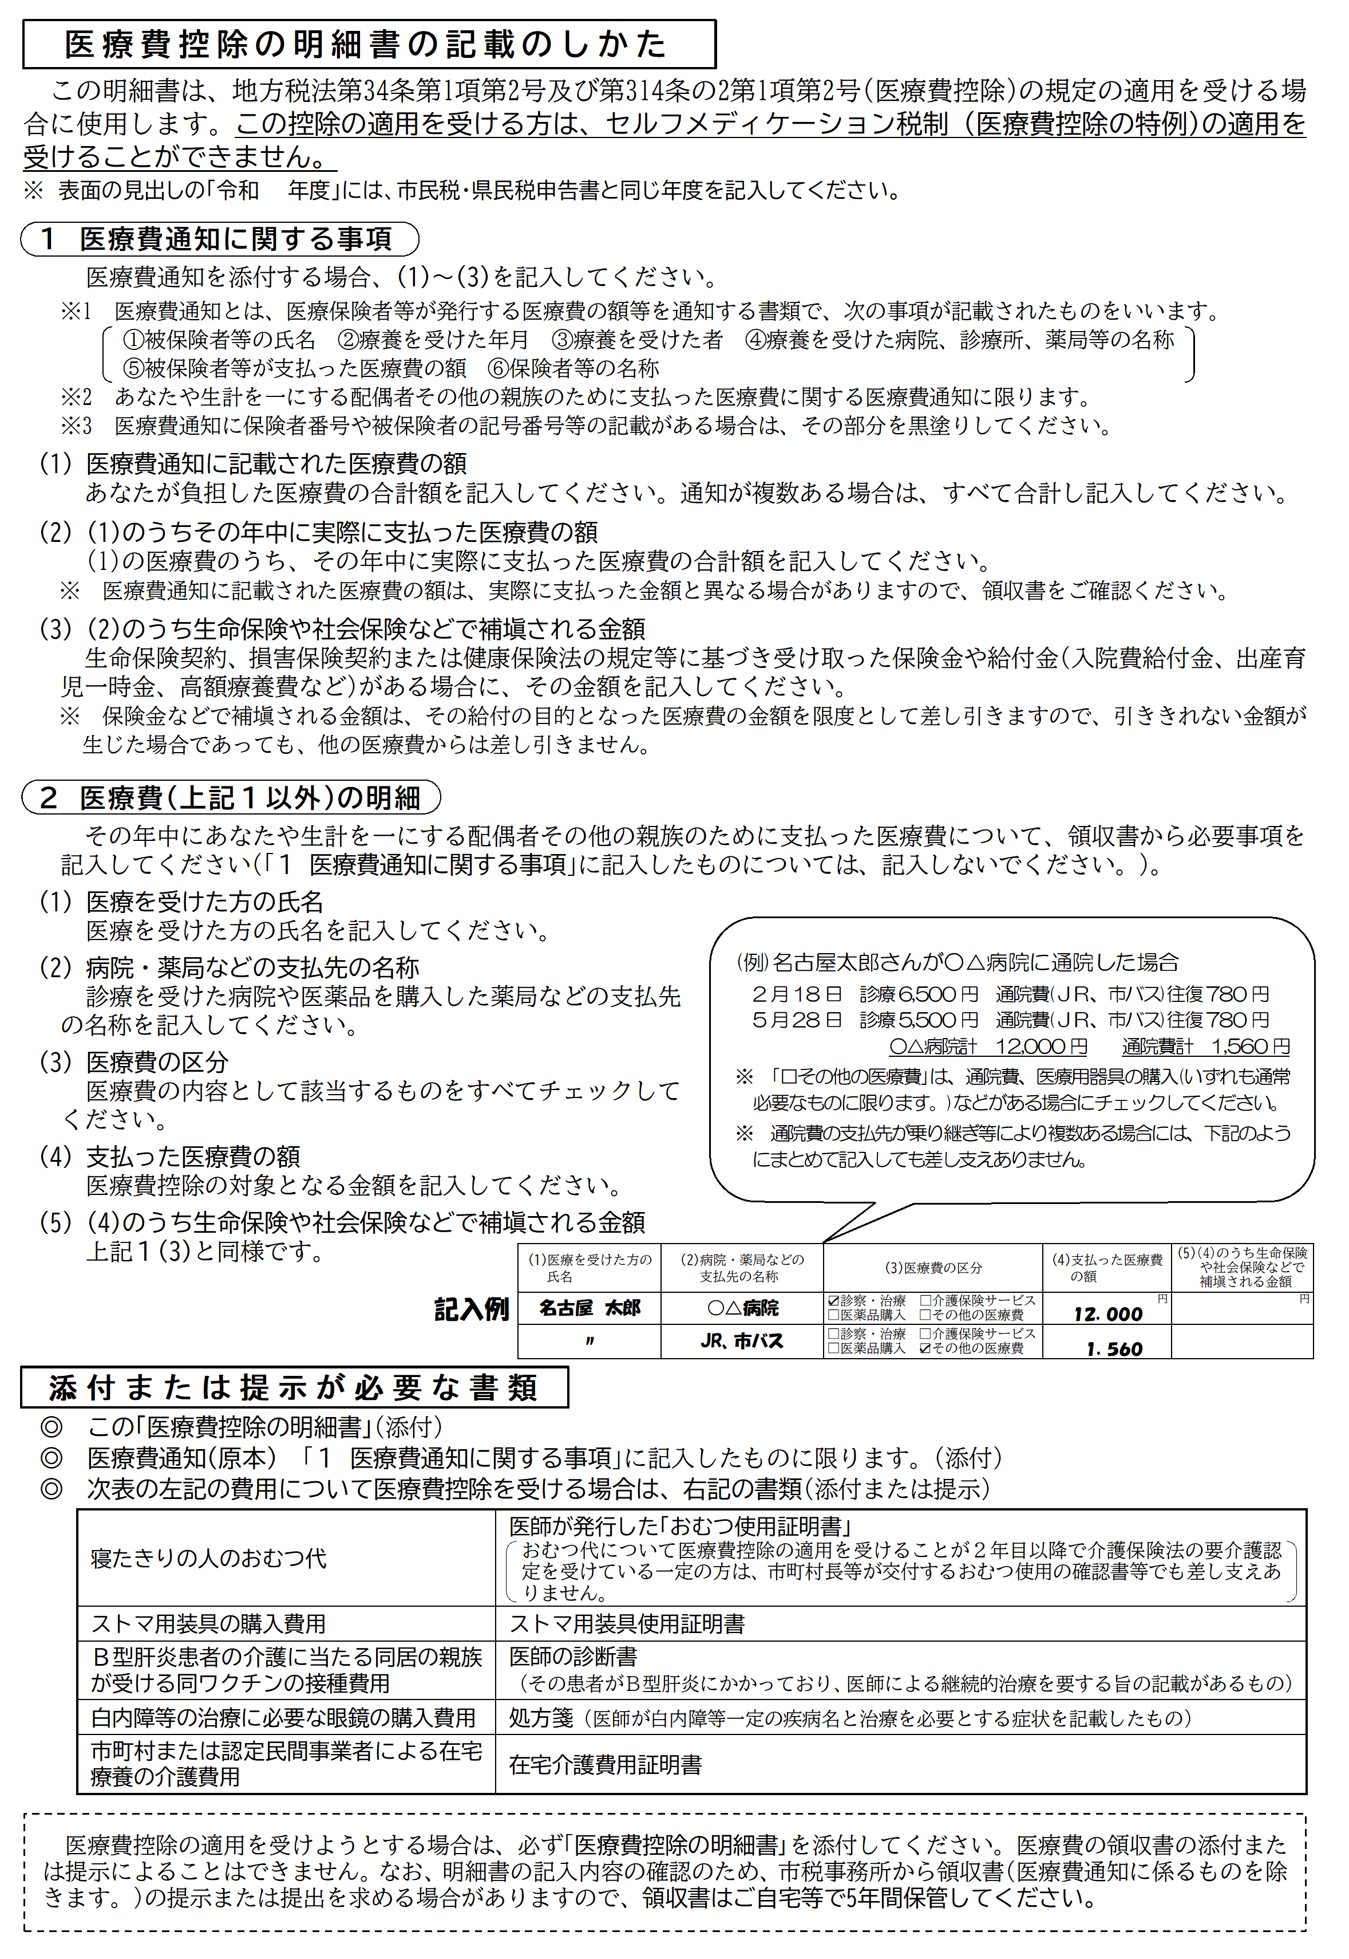

セルフメディケーション税制の明細書
令和 | 年度 セルフメディケーション税制(医療費控除の特例)の明細書

この控除を受ける方は、通常の医療費控除は受けられません。

住 所 |  |  |  |  |  |  |  |  |  |  |  | 氏 名

１ 申告する方の健康の保持増進及び疾病の予防への取組

(1) 取 組 内 容 |  |  |  |  |  |  |  |  |  |  |  |  |  |  |  |  |  | 裏面の「記載のしかた」をご覧いただき、必要事項を記載のうえ、市民税・県民税申告書と一緒に提出してください。 | ※印の欄は記載しないでください。
 |  |  | □ | 健康診査 |  | □ | 予防接種 |  |  | □ | 定期健康診断
 |  |  | □ | 特定健康診査 |  | □ | がん検診 |  |  | □ | ( |  | )

(2) 発 行 者 名 (保険者､勤務先､市区町村､ 医療機関名など)

取組に要した費用は、控除対象となりません。

２ 特定一般用医薬品等購入費の明細
 |  |  |  |  |  |  |  |  | ｢薬局などの支払先の名称｣ごとにまとめて記入することができます。
(1)薬局などの支払先の名称 |  |  |  |  | (2)医薬品の名称 |  |  |  |  |  |  |  | (3)支払った金額 |  |  | (4)(3)のうち生命保険 や社会保険などで 補塡される金額

 |  |  |  |  |  |  |  |  |  |  |  |  |  |  | 円 |  | 円

合 計 |  |  |  |  |  |  |  |  |  |  |  |  | Ａ |  |  | Ｂ

３ 控除額の計算

支払った金額 |  | (合計) |  |  |  |  |  | 円 | Ａ
申告書の｢３ 所得から差し引かれる金額に関す
る事項｣の｢㉗医療費控除｣に転記してください。

保険金などで 補塡される金額 |  |  |  |  |  |  |  |  | Ｂ

差引金額 （Ａ－Ｂ） |  | (赤字のときは0円) |  |  |  |  |  |  | Ｃ
申告書の｢４ 所得から差し引かれる金額｣の｢㉗医療費控除｣
に転記してください。また、同欄の｢区分｣に｢1｣と記入して
ください。

医療費控除額 （Ｃ－12,000円） |  | (最高8万8千円､赤字のときは0円) |  |  |  |  |  |  | Ｄ

 |  |  |  |  |  |  |  |  |  |  |  |  |  | ※お問い合わせ番号

